内存
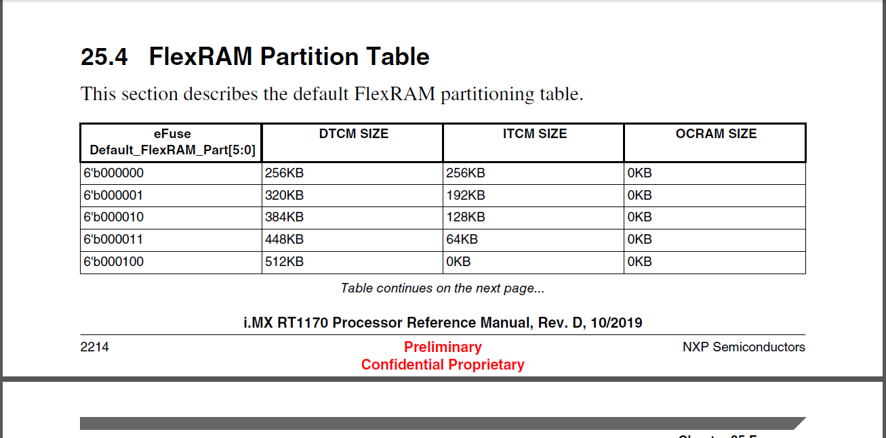
类 | 起始地址 | 结束地址 | 大小 | 含义

